상품제안서
수첩형 점착메모지 3P | 상품코드: S22309

 |  |  |  |  |  |  | 02-713-8555 | www.synergygift.co.kr
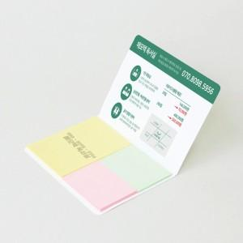 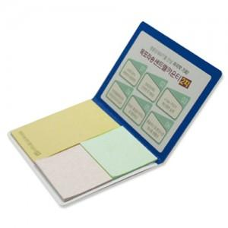

【상세/제작정보】 | 표지컬러 내지먹1도 인쇄 무료

【인쇄/포장옵션】 | 표지컬러내지먹1도 / OPP(비닐)

【공급단가】 | 수량 | 1,000~ | 2,000~ | 3,000~ | 5,000~ | 10,000~
*VAT별도 | 20매 | 370원 | 350원 | 330원 | 310원 | 290원
 | 30매 | 440원 | 420원 | 390원 | 370원 | 350원
 | 50매 | 580원 | 560원 | 530원 | 500원 | 480원
 | 100매 | 910원 | 870원 | 830원 | 790원 | 750원

【상품 URL】 | https://www.synergygift.co.kr:443/src/goods_detail.php?gdno=22309

